YAGEO
報告先 |  |  |  |  |  |  |  |  |  | 報告 2016/4/21
 |  |  |  | 出張報告書
関連事業部
出張者 |  |  |  | 出張者
関係者 |  |  |  |  | 出雲 |  | 期間 |  | 2016-04-21

 |  |  |  | 同行者 | 瀧本,Siva, Ronny,Kelly |  |  | 添付資料 |  |  | 有 | 無

出張先 |  |  |  |  |  | 相手先 面談者
 |  |  | ＹＡＧＥＯ（Ｃ） |  |  |  |  | 品質 Jone Lee
 |  |  |  |  |  |  |  | 購買 Julia Zhu
 |  |  |  |  |  |  |  | 技術 Vivian
報告的注意点！
1. 先写不好的消息！
2. 写事実!!
3. 先写結論！！
4. 簡潔明確！具体的！
5. 最後写自己意見・想法・要求！
出張目的
 |  |  | 品質＆技術問題に対する対応

報告内容

1 | Sample状況

 | ■65×74×0.20T ﾚｰｻﾞｰ異常
 |  | ﾚｰｻﾞｰ異常における改善として 白基板/着色基板 各200枚 4/4に出荷済み
 |  | 現在、工程が忙しいため評価待ち
 |  | ﾚｰｻﾞｰの問題のため、ﾚｰｻﾞｰだけでもすぐに評価してもらえるように再度依頼
 |  | 評価日程は別途連絡をもらう

 | ■D108R
 |  | 評価用Sample 4700枚 4/8に出荷済み

 | ■D144BR
 |  | 10kのP/Oに対して4kのみ出荷
 |  | 評価用Sample 6,000枚 4/8に残り出荷済み

 | ■16P8R
 |  | 評価用として30kの注文を出したが、長期間出荷しなかったためP/Oはキャンセルされている
 |  | 再度初期評価から開始する必要あり 10k新たにP/Oを発行してもらう
 |  | 評価用Sample 10,000枚 4/8に出荷済み

 |  | ※D108R／D144BR／16P8Rの上記品は4/8に船便で出荷、SampleのためAir出荷すべきであった

 | ■7910M 改善Sample 30k
 |  | 前回訪問時にも話をし評価は進めてもらえるはずであったが、担当者はまだ不満をもっている
 |  | WDﾀﾞﾐｰ部のスリットがﾃｰﾊﾟｰ、前回品と異なるとの指摘
 |  | 裏スリットが途中止めのため、表スリットが一部浅くなる現象
 |  | 少量評価でもよいので再度評価を進めてもらえるように依頼

2 | YC162 寸法異常
 |  | 56RANKに対して、外寸／内寸とも寸法小
 |  | Dataのみで不良基板を入手できていなかったためマスター基板の確認が必要とまずは一報
 |  | 内容として納得できないのは当然ではあるが、MARUWAとしては不良現品の確認は必須
 |  | 今後の対応方法について再度協議が必要

 |  | 今回不良現品を入手したので、測定して結果を報告

3 | T1532-8R
 |  | P/O 10k 4/22出荷予定
 |  | MM評価用として再評価予定

4 | YC102
 |  | 4/22 1000枚出荷予定
 |  | MM評価用として再評価予定

UNIROYAL
報告先 |  |  |  |  |  |  |  |  |  |  |  |  | 報告 2016/4/21
 |  |  |  |  | 出張報告書
関連事業部
出張者 |  |  |  |  | 出張者
関係者 |  |  |  |  |  | 出雲 |  |  | 期間 |  |  | 2016-04-21

 |  |  |  |  | 同行者 | 瀧本,Siva |  |  |  |  | 添付資料 |  |  | 有 | 無

出張先 |  |  |  |  |  |  |  | 相手先 面談者
 |  | ＵＮＩＲＯＹＡＬ |  |  |  |  |  |  |  | 副総経理 馬

報告的注意点！
1. 先写不好的消息！
2. 写事実!!
3. 先写結論！！
4. 簡潔明確！具体的！
5. 最後写自己意見・想法・要求！
出張目的
 |  | 品質＆技術問題に対する対応

報告内容

1 | 65×74×0.20T |  |  | ﾚｰｻﾞｰ異常
 | ﾚｰｻﾞｰ加工後の分割時に表面剥がれ発生
 | ミルの粉砕時間を長くして粒径を小さくすることで基板強度をUPさせる改善実施
 | 前回Sampleにて改善効果あり
 | ただし、一部斑点模様があったため持ち帰り調査

 | 問題の場所をSEMで観察するとﾚｰｻﾞｰ箇所に沿ってわれていない
 | ﾚｰｻﾞｰがうまく加工されていない可能性が考えられる。
 | 過去の経験で、基板表面を汚すとﾚｰｻﾞｰ加工がしやすくなる傾向がある
 | よって、前回の改善は継続するが、着色基板の評価も依頼

 | 2000枚の追加Sampleは 4/11出荷済み
 | 前回と同LOT、ただし、着色1000枚、白基板1000枚に分けて出荷済み

 | ＜ﾚｰｻﾞｰ加工面＞

C面
F面

 |  |  | 1次分割 |  |  |  | 2次分割

 | ﾚｰｻﾞｰ設備 ： 台湾製 ヘッド部のみドイツ製

 | １次分割のﾚｰｻﾞｰ深さは95μm設定
 | 2次分割では問題がないとのことより、深くすると今回の問題が発生しやすいのではないかと指摘
 | 深さ設定値についても再度検証してもらう

 | ⇒ 評価結果は 5月中頃予定

2 | 7910M ﾌﾞﾚｲｸ不良
 | スリット浅め品にて問題発生、スリット深めSample出荷済み
 | 評価結果としては改善効果あり、ただし、他社と比べるとまだ不良率が高い
 | 10kの追加評価に以降予定

CYNTEC
報告先 |  |  |  |  |  |  |  |  |  |  |  |  | 報告 2016/4/22
 |  |  |  |  |  | 出張報告書
関連事業部
出張者 |  |  |  |  |  | 出張者
関係者 |  |  |  |  |  |  | 出雲 |  | 期間 |  |  | 2016-04-22

 |  |  |  |  |  | 同行者 | 瀧本, Siva, Ronny |  |  |  | 添付資料 |  |  | 有 | 無

出張先 |  |  |  |  |  |  |  | 相手先 面談者
 |  |  |  |  | ＣＹＮＴＥＣ（Ｃ） |  |  |  |  |  | 品質 Tiny
 |  |  |  |  |  |  |  |  |  |  | 購買 Judy Bu

報告的注意点！
1. 先写不好的消息！
2. 写事実!!
3. 先写結論！！
4. 簡潔明確！具体的！
5. 最後写自己意見・想法・要求！
出張目的
 |  |  |  |  | 品質＆技術問題に対する対応

報告内容

1 | 0402C 抵抗値異常

 | 基板における斑点模様（ｺｰﾃﾞｨｴﾗｲﾄ）については、反直し条件の見直しと外観検査により改善済み
 | しかし、改善品でも継続して不良発生中

 | 原因が異なっている可能性がある
 | 基板だけが原因とは言い切れないのではないか？

 | また、不良品を見せてもらうこともできない状況では調査も難しいため協力ができない

 | よって、現状高額な費用請求は受け入れられない

 | 再度協力要請を依頼
 |  | A | 不良基板の提供
 |  | B | 印刷パターンを除去した白基板の状態で提供
 |  | C | 基板の一部分のみを分割して提供
 |  | D | CYNTECの設備で一緒に測定調査

 | 上記のような内容でいくつか提案したところ ③にて了承

 | その場で、不良基板のOKとNGが入った箇所を分割して渡してくれました。

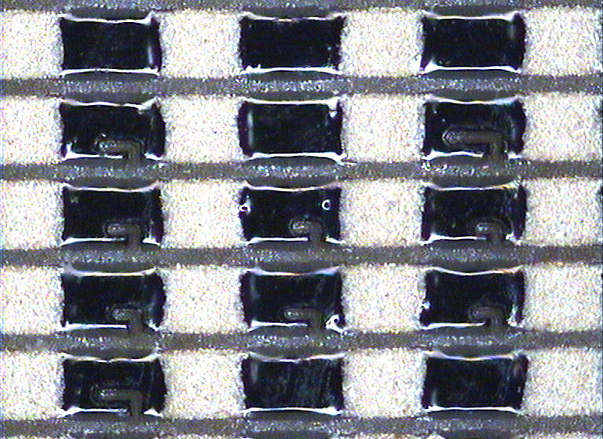
 | 不良内容について再度確認したが、斑点模様の原因は、トリミングによるものである。
 | 印刷した段階では斑点模様はない

 |  | OK： |  | トリミングによるレーザーカットがある箇所

 |  | NG： |  | トリミングによるレーザーカットがない箇所

 | 顕微鏡でも再確認したが、その通りであった

 | 今回入手した不良基板を日本に持ち帰り、原因調査予定 |  |  |  |  |  |  |  |  | 3週間程度必要 |  |  |  |  |  | ①

2 | 0402C 生産状況

 | 基板拡大化
 |  | 60×70ｻｲｽﾞ検討中、 サンプルは提供済み
 |  | 認識穴を削除できないかとのことであったがｵﾘｼﾞﾅﾙ顧客向けのため対応不可
 |  | 専用金型を用意すれば対応は可能
 |  | 来年には拡大基板に変更する予定で、在庫調整はそのためとのこと

CYG
報告先 |  |  |  |  |  |  |  |  | 報告 2016/4/22
 |  |  | 出張報告書
関連事業部
出張者 |  |  | 出張者
関係者 |  |  |  | 出雲 |  | 期間 |  | 2016-04-22

 |  |  | 同行者 | 丁, Siva, |  |  | 添付資料 |  |  | 有 | 無

出張先 |  |  |  |  | 相手先 面談者
 |  | ＣＹＧ WAYON |  |  |  |  | 購買 Feng Li

報告的注意点！
1. 先写不好的消息！
2. 写事実!!
3. 先写結論！！
4. 簡潔明確！具体的！
5. 最後写自己意見・想法・要求！
出張目的
 |  | 品質＆技術問題に対する対応

報告内容

1 | 54×51.2×0.28T 新規品

 | 使用用途としては バッテリー保護用
 | 携帯やパソコンがメインである
 | 大電流、大容量に対応するための新規案件で、今後数量増加が見込まれる
 | 現状は、顧客側での問題があったが、ほぼ改善の目処が立った
 | 当面は 10k／M であるが、 30k／M程度まではすぐに増加予定

 | 板厚変更予定
 | T＝0.28 ⇒ 0.20mm

 | 完成品寸法の規格が0.85mmであるため、現状0.28mmでは規格外が発生
 | サンプル作成を急ぐように再度指示
 | 変更は決定、現状生産した在庫はすべて引き取る予定

 | 前回出荷品にて因数不足（100枚）発生
 | 顧客側でもすべて使用済みで、工程履歴より
 | 100枚少ないことが分かったためｸﾚｰﾑにはしていない
 | 今後注意が必要

 | 着色インクのMSDSの提供依頼

2 | 新規案件

 | 54×51.2×0.20T ﾕﾆｯﾄ寸法：1.8×2.7 φ0.25
 | その場で今後の新規案件図面を入手

 | まだ、設計段階であるが、まずはMARUWA案を考慮した図面を作成して提出 |  |  |  |  |  |  |  |  |  |  | ②

